Mineral
 | Investigación Metalúrgica No. 18513 |  |  |  |  | Investigación Metalúrgica No. 18513 |  |  |  |  |  | Investigación Metalúrgica No. 18513

 | COMPOSITO TRANSICIONAL TCS - 075 Prueba No.1 Lix |  |  |  |  | COMPOSITO TRANSICIONAL TCS - 075 Prueba No.1 Lix |  |  |  |  |  | COMPOSITO TRANSICIONAL TCS - 075 Prueba No.1 Lix

 | Cliente: | El Molle Verde S.A.C. |  | Operador: | E. Huatuco | Cliente: | El Molle Verde S.A.C. |  | Operador: | E. Huatuco |  | Cliente: | El Molle Verde S.A.C. |  |  | Operador: | E. Huatuco
 | Proyecto: | Trapiche |  | Fecha: | Oct. 30/24 | Proyecto: | Trapiche |  | Fecha: | Oct. 30/24 |  | Proyecto: | Trapiche |  |  | Fecha: | Oct. 30/24
 | Muestra: | TCS - 075 |  |  |  | Muestra: | TCS - 075 |  |  |  |  | Muestra: | TCS - 075
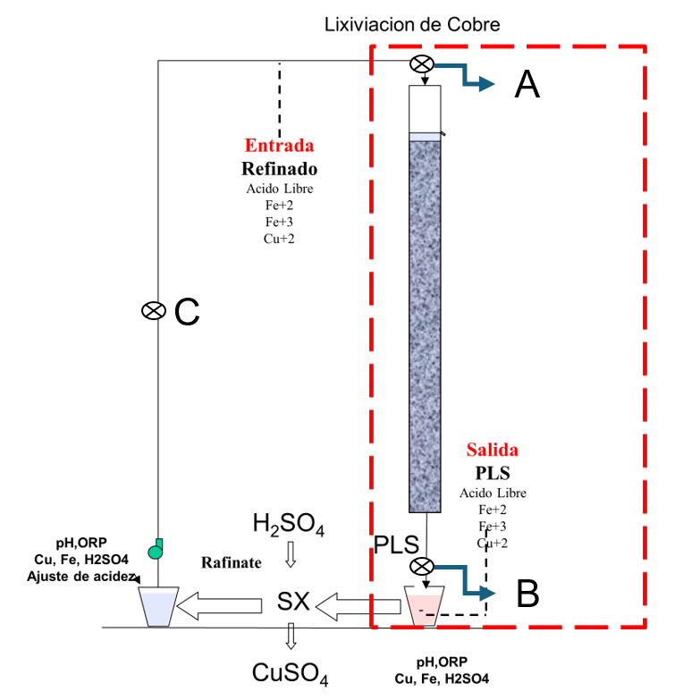
 | Descripción: | Curado y Aglomeración |  |  |  | Descripción: | Prueba de Aglomeración

 |  | Descripción | Unidad | Valor |  |  | Descripción | Unidad | Valor

 |  | Densidad bulk | kg/l |  |  |  | Peso Seco | kg | 22.8
 |  | Cu | % | 0.29 |  |  | Peso Inicial Humedo | kg | 22.9
 |  | Fe | % | 1.67 |  |  | Peso Final Curado | kg | 24.4
 |  | Cu H2SO4 | % | 0.080 |  |  | *ILS+H2O(10%/90%)w/w | g | 1440
 |  | Cu CN | % | 0.078 |  |  | Ácido | g | 80
 |  | Cu Residual | % | 0.118 |  |  | Densidad de ILS+H2O | g/cc | 1.02
 |  |  |  |  |  |  | **Volumen de la solución | cc | 1418
 |  |  |  |  |  |  | Tiempo | h | 0.17
 |  |  |  |  |  |  | Humedad del mineral | % | 0.50
 | Resumen de cambios en las pruebas: |  |  |  |  |  | Humedad de curado | % | 6.9
 |  |  |  |  |  |  | ILS :Cu= 0.25 g/kg, Ácido= 10.0 g/Kg , FeT= 20.1 g/Kg, Fe+2= 2.8 g/Kg
 |  |  |  |  |  |  | ILS + H2O: Cu= 0.025 g/kg, Ácido= 0.1 g/Kg , FeT= 2.01 g/Kg, Fe+2= 0.28 g/Kg
1) | El 03/06/2024 se carga la columna. |  |  |  |  |  | **Volumen total (Acido Ind.+Refino+Humedad Mineral)
2) | El 06/06/2024 se empieza a regar la columna. |  |  |  |  | Descripción: | Prueba de Curado

 |  |  |  |  |  |  | Descripción | Unidad | Valor
 |  |  |  |  |  |  | *H2SO4 | kg/t | 3.6
 |  |  |  |  |  |  | Concentración H2SO4 | g/l | 56
 |  |  |  |  |  |  | Tiempo | días | 3
 |  |  |  |  |  |  | Temperatura Ambiental | ºC | 13
 |  |  |  |  |  |  | Temperatura Aglomerado | ºC | 13.9

 |  |  |  |  |  |  | * Acido total en el curado y Refino

 |  |  |  |  |  |  |  |  |  |  |  |  | Consumo Acito Total= | A-B
 |  |  |  |  |  |  |  |  |  |  |  |  | Consumo Gangas= | A-C

 |  |  |  |  |  |  |  |  |  |  |  |  |  | Consumo Ácido Total= | H2SO4 (Agregado en el Alimento)- H2SO4 ( PLS)
 |  |  |  |  |  |  |  |  |  |  |  |  |  | Consumo Cu= | H2SO4 (Acido devuelto por el Cu)
 |  |  |  |  |  |  |  |  |  |  |  |  |  | Consumo Gangas= | Consumo Acido Total - Consumo Cu
 |  |  |  |  |  |  |  |  |  |  |  |  |  | Consumo de H2SO4 Total (Fe+2 a Fe+3)= | H2SO4( Agregado en el Alimento)+H2SO4 ( PLS)+H2SO4(Fe+2)+H2SO4 (Fe+3)

 |  |  |  |  |  |  |  |  |  |  | 1.17 | 5.6

% Rec Cu
Extracción de Cobre TCS - 075 Lix
4 | -0.2
5 | -0.4
6 | -0.5
7 | 0.9
8 | 3.6
9 | 6.4
10 | 9.6
11 | 12.2
12 | 14.7
13 | 16.8
14 | 18.6
15 | 20.3
16 | 21.8
17 | 23.1
18 | 24.2
19 | 25.4
20 | 26.4
21 | 27.4
22 | 28.3
23 | 29.1
24 | 29.8
25 | 30.6
26 | 31.3
27 | 31.9
28 | 32.6
29 | 33.3
30 | 34.0
31 | 34.6
32 | 35.2
33 | 35.7
34 | 36.2
35 | 36.7
36 | 37.2
37 | 37.7
38 | 38.2
39 | 38.7
40 | 39.1
41 | 39.5
42 | 40.0
43 | 40.4
44 | 40.7
45 | 41.1
46 | 41.5
47 | 41.9
48 | 42.2
49 | 42.6
50 | 42.9
51 | 43.2
52 | 43.4
53 | 43.8
...

pH - EMF
pH y ORP vs Tiempo TCS - 075 Lix
 | ORP | pH
5
6
7 | 325 | 2.4
8 | 329 | 2.5
9 | 335 | 2.5
10 | 343 | 2.4
11 | 352 | 2.4
12 | 360 | 2.4
13 | 372 | 2.3
14 | 382 | 2.3
15 | 389 | 2.2
16 | 395 | 2.1
17 | 404 | 2.0
18 | 410 | 2.0
19 | 415 | 2.0
20 | 419 | 1.9
21 | 420 | 1.9
22 | 425 | 1.8
23 | 428 | 1.8
24 | 431 | 1.8
25 | 432 | 1.7
26 | 434 | 1.7
27 | 435 | 1.7
28 | 437 | 1.7
29 | 436 | 1.6
30 | 438 | 1.6
31 | 439 | 1.6
32 | 438 | 1.6
33 | 437 | 1.6
34 | 438 | 1.6
35 | 437 | 1.6
36 | 436 | 1.6
37 | 435 | 1.6
38 | 435 | 1.6
39 | 434 | 1.6
40 | 435 | 1.6
41 | 435 | 1.6
42 | 436 | 1.6
43 | 435 | 1.6
44 | 436 | 1.6
45 | 436 | 1.7
46 | 438 | 1.7
47 | 440 | 1.7
48 | 439 | 1.7
49 | 441 | 1.7
50 | 442 | 1.7
51 | 440 | 1.7
52 | 441 | 1.7
53 | 439 | 1.7
54 | 436 | 1.8
...

